OC5401 参数计算器
OC540X 参数计算器

(橙色字体)是跟据实际电气参数要求输入,系统将自动算出相关的元件参数( 蓝色字体）。 |  |  | 控制范围 | 方案参数提醒
输入最小电压VIN-min(v)= | 18 |  | 16~60v
输入最大电压VIN-max(v)= | 36 |  | 16~60v
输出电压 Vo（V）= | 12
输出电流 Io（A）= | 2 |  | ＜=5A
CS采样电阻参数计算
电流设定电阻值 Rcs(Ω)= | 0.1
电阻功耗 Pcs(W)= | 0.4 |  | 采样电阻功耗需预留2倍余量
输入电解电容参数计算
输入电解电容容量Cin（uF）＞ | 45
续流二极管参数计算
续流二级管的耐压选择（V）= | 60
续流二极管的电流选择I(A)= | 5
PMOS参数计算
PMOS的耐压选择（V） = | 60
PMOS的额定电流选择I(A)= | 12
电感参数计算
实际选择电感L（uH）= | 47
电感线径φ(mm)= | 0.635
实际工作频率范围fsw（kHz）= | 159 | 297 | 理论上频率越高，PMOS发热量越高，建议频率范围150KHz~500KHz
实际电流纹波范围（A）= | 0.57 | 0.72
MOS选型： | nmos: Q2 阈值电压Vt=1~3v,典型值1.5v； Ciss=最大值2nf，典型值~500pf；
 | pmos Q1：阈值电压Vt=-1~-3v,典型值-1.5v；Ciss=最大值2nf，典型值~500pf；
 | PMOS的选择在满足过电流及耐压的前提下，尽量选择ciss电容小的PMOS，这样能尽量减小发热量，有利于系统稳定工作。
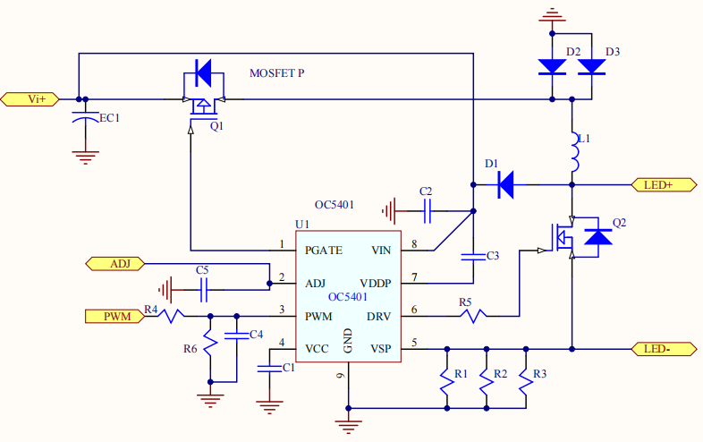
OC5401典型应用原理图

OC5401系统自动生成BOM
序号 | 位号 | 元件值 | 单位 | 耐压/封装
1 | R1=R2= | 0.2 | ohm | 1%精度/1206 | CS电阻
2 | R4 | 100 | ohm | 5%精度/0805
3 | R6 | 4.7 | Kohm | 5%精度/0805
4 | R5 | 0 | ohm | 5%精度/1206
5 | C1/C3/C5 | 1 | uF | 25V/0805
5 | C2 | 0.1 | uF | 100V/0805
6 | D1 | IN4148 | / | sod123
7 | D2/D3 | SS510 | / | SMB
8 | Q2 | 20N06/TO252 | / | 20N06/TO252
9 | Q1 | 20P06/TO252 | / | 20P06/TO252
10 | L1 | 47 | uH | 3.264A(电感饱和电流)

